Feuil1
Capteur 2: temps perdu en seconde:
temps de l'expérience = 10 minutes

fréquences (Hz): | 100 | 200 | 300 | 400 | 500 | 600 | 700 | 800 | 900 | 1000 | 1974 | 2600 | 3233 | 3616 | 4500 | 5000 | 6000 |  |  | 4500 | 5000
nombres d'erreurs: | 0 |  |  |  | 0 |  |  |  |  | 0 | 0 | 0 | 292 | 1668 | 950 | 204 | 252 |  |  | 950 | 596
temps perdu capteur 1 (us) | 0 |  |  |  | 0 |  |  |  |  | 0 | 0 | 0 | 236462072 | 273515664 | 4.74E+08 | 5.26E+08 | 5.41E+08 |  |  | 4.74E+08 | 5.26E+08
temps perdu capteur 2 (us) | 0 |  |  |  | 0 |  |  |  |  | 0 | 0 | 0 | 236462072 | 273515664 | 4.74E+08 | 5.26E+08 | 5.41E+08 |  |  | 4.74E+08 | 5.26E+08
max temps perdu | 0 |  |  |  | 0 |  |  |  |  | 0 | 0 | 0 | 0.418612 | 0.137 | 1.41E-01 | 2.74E+00 | 1.12E+01 |  |  | 1.41E-01 | 2.74E+00

Capteur 1:
temps perdu en seconde: | 0 |  |  |  |  |  |  |  |  | 0 | 0 | 0 | 236.462072 | 273.515664 | 474.065155 | 5.26E+02 | 540.51097 | 0 | 0 | 4500
temps perdu en minute: | 0 | 0 | 0 | 0 | 0 | 0 | 0 | 0 | 0 | 0 | 0 | 0 | 3.9410345333 | 4.5585944 | 7.9010859167 | 8.7675159833 | 9.0085161667 | 0 | 0 | 1370
% de temps perdu: | 0 | 0 | 0 | 0 | 0 | 0 | 0 | 0 | 0 | 0 | 0 | 0 | 39.410345333 | 45.585944 | 79.010859167 | 8.77E+01 | 90.085161667 | 0 | 0 | 199625339
 |  |  |  |  |  |  |  |  |  |  |  |  |  |  |  |  |  |  |  | 199625339
Capteur 2: |  |  |  |  |  |  |  |  |  |  |  |  |  |  |  |  |  |  |  | 0.2
temps perdu en seconde: | 0 | 0 | 0 | 0 | 0 | 0 | 0 | 0 | 0 | 0 | 0 | 0 | 236.462072 | 273.515664 | 474.065155 | 526.050959 | 540.51097 | 0 | 0
temps perdu en minute: | 0 | 0 | 0 | 0 | 0 | 0 | 0 | 0 | 0 | 0 | 0 | 0 | 3.9410345333 | 4.5585944 | 7.9010859167 | 8.7675159833 | 9.0085161667 | 0 | 0
Capteur 1: temps perdu en seconde:
 | temps perdu en seconde:
100 | 0
200
300
400
500
600
700
800
900
1000 | 0
1974 | 0
2600 | 0
3233 | 236.462072
3616 | 273.515664
4500 | 474.065155
5000 | 526.050959
6000 | 540.51097
% de temps perdu: | 0 | 0 | 0 | 0 | 0 | 0 | 0 | 0 | 0 | 0 | 0 | 0 | 39.410345333 | 45.585944 | 79.010859167 | 8.77E+01 | 90.085161667 | 0 | 0

Capteur 1: % de perte

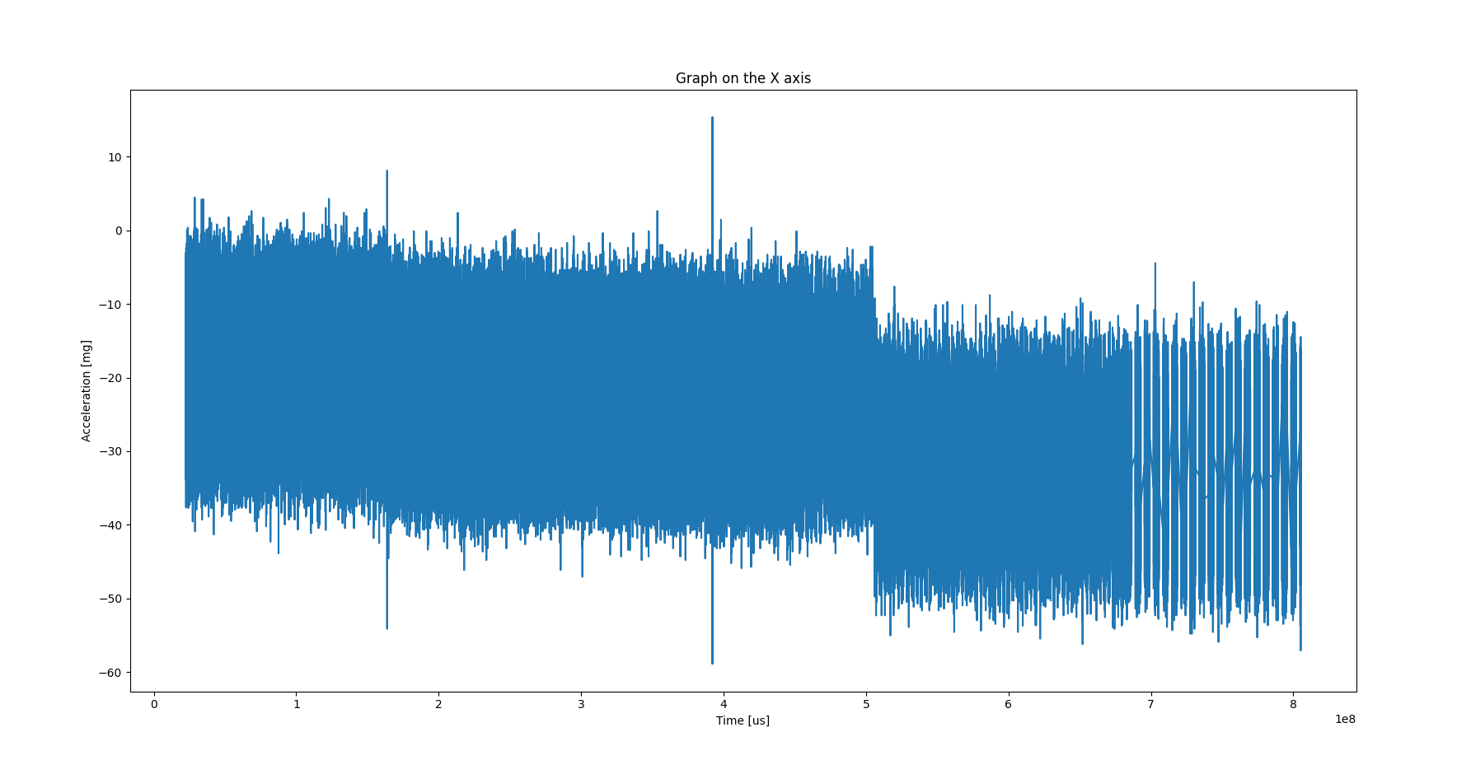

4500HZ

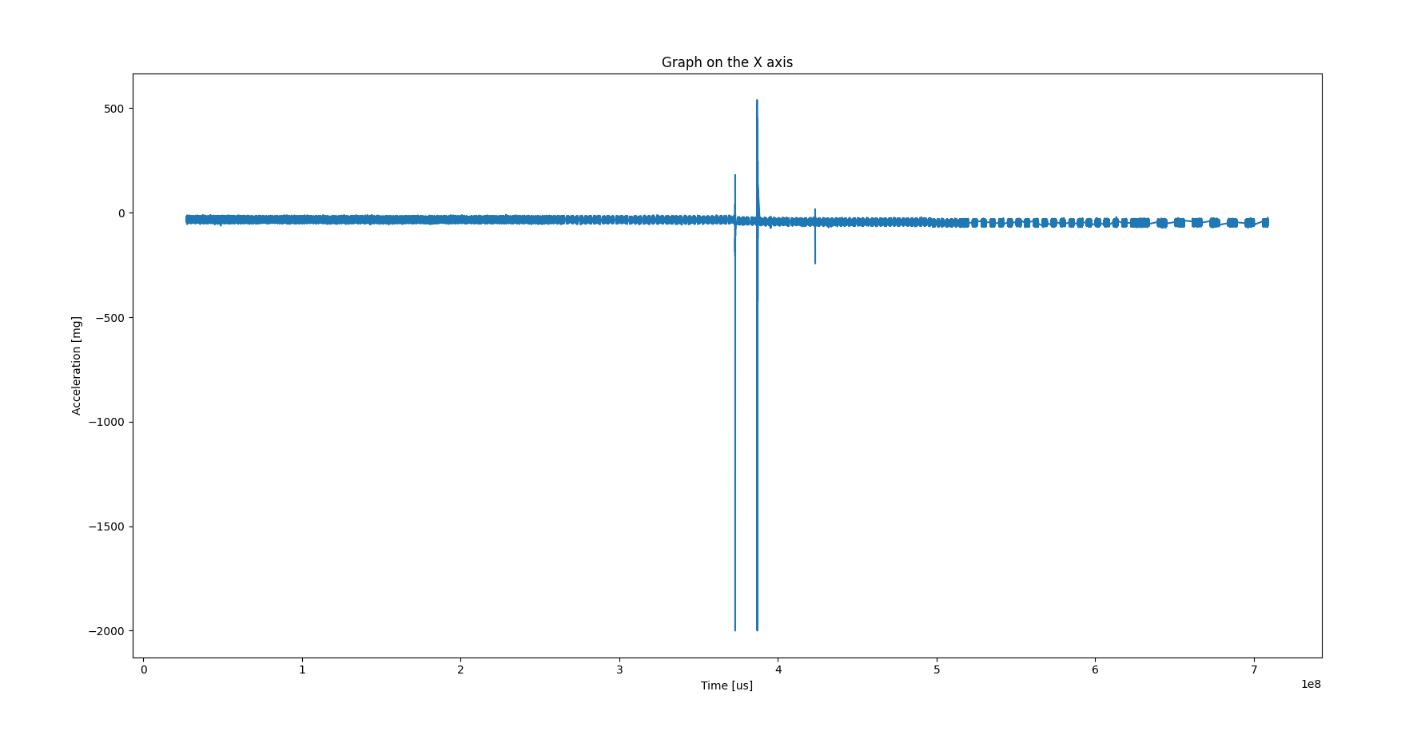
5000Hz

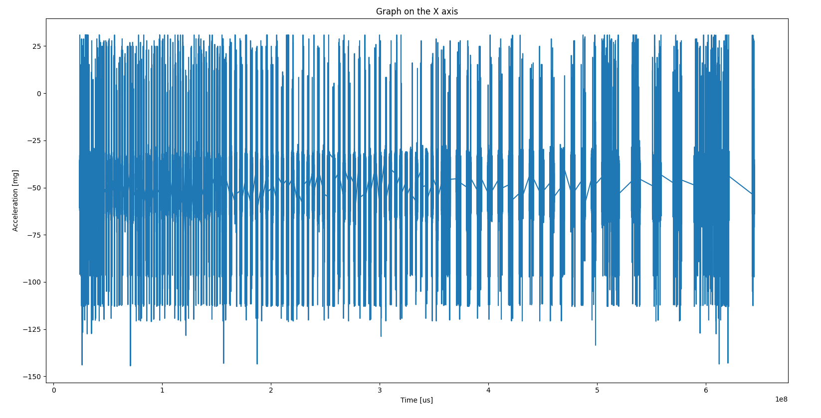
6000Hz

